상품제안서
드리온 15W 고속 2in1 무선충전기 (갤럭시워치) | 상품코드: F27469

 |  |  |  |  |  |  | 02-412-0044 | www.easy1.co.kr
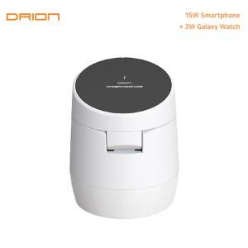

【상세/제작정보】 | ＊케이블미포함

【인쇄/포장옵션】 | 레이저 / 시판박스

【공급단가】 | 수량 | 50~ | 100~ | 500~ | 1,000~ | 2,000~
*VAT별도 | 단가 | 9,120원 | 8,960원 | 8,740원 | 8,580원 | 8,360원

【상품 URL】 | https://easy1.co.kr:443/src/goods_detail.php?gdno=27469

